Титульный
Муниципальное бюджетное общеобразовательное учреждение Средняя общеобразовательная школа
д.Кебячево муниципального района Аургазинский район Республики Башкортостан

Щелочноземельные металлы- кальций, стронций, барий

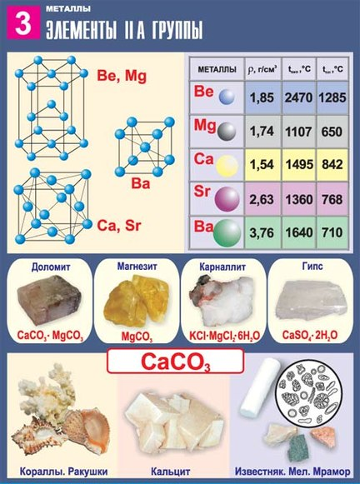

 |  | Подготовил учитель химии и биологии
 |  | Габитов Фанзиль Рамилович

 | Кебячево 2015

Регистрация

Регистрация
 |  | Химия 9 класс
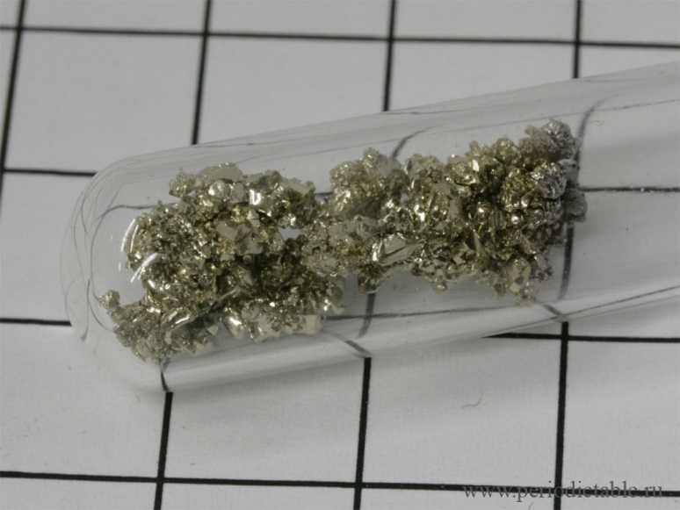

Щелочноземельные металлы
стронций
стронций

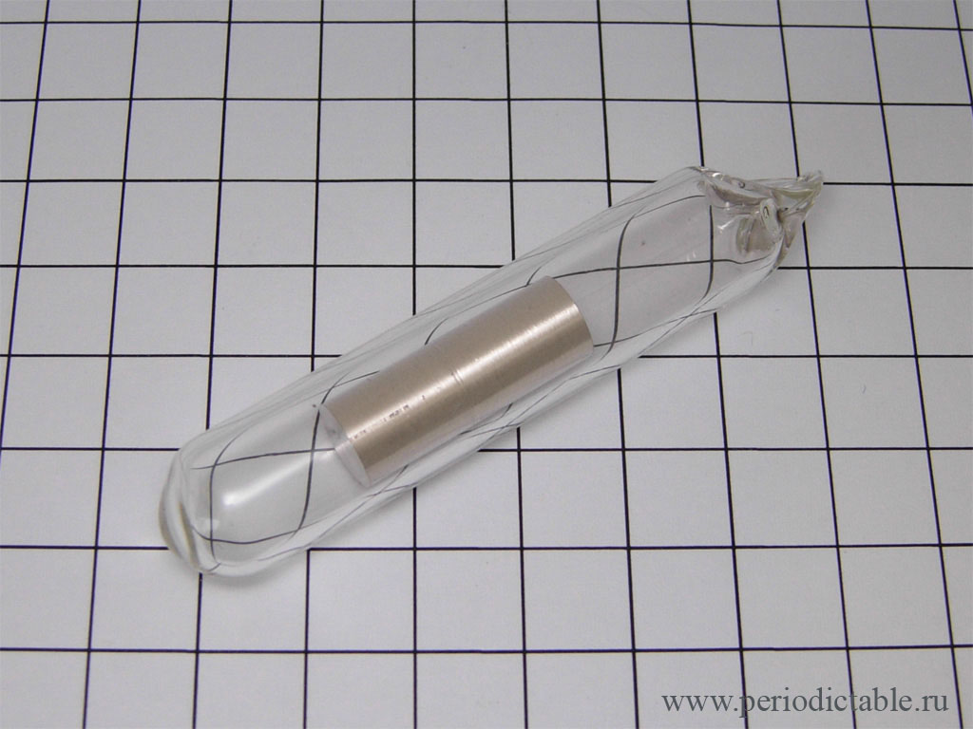
Начали!
 | РЕГИСТРАЦИЯ

ФАМИЛИЯ
ИМЯ
Класс

кальций

Тест
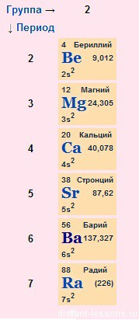
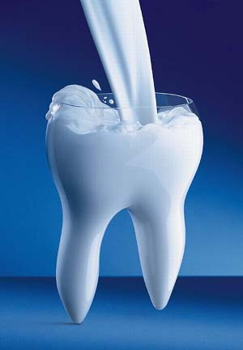
Щелочноземельные металлы.Поставьте рядом с правильным утверждением знак +
 | 1 | Степень окисления в соединениях +2
 | 2 | Степень окисления в соединениях +1
 | 3 | Являются сильнейшими восстановителями
 | 4 | Из-за активности хранятся под слоем керосина
 | 5 | С кислородом образуют только оксиды
 | 6 | Барий при взаимодействии с кислородом образует пероксид
 | 7 | Оксиды получают обжигом карбонатов
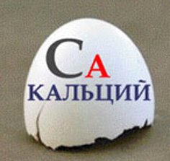
 | 8 | Оксиды щелочноземельных металлов проявляют основные свойства
 | 9 | Гидроксиды этих металлов называют щелочи
 | 10 | Имеют только растворимые гидроксиды
 | 11 | Гидроксиды образуются взаимодействием металлов с водой
 | 12 | Гидроксиды получают взаимодействием соответствующих оксидов с водой
 | 13 | Все соли металлов растворимы
 | 14 | Общая формула гидроксида Me (OH)2
 | 15 | Общая формула гидроксида МеОН |  |  | Решай! Оценка 2
 | 16 | Карбонаты этих металлов малорастворимы или нерастворимы в воде
 | 17 | Общая формула оксида Me2O
 | 18 | Общая формула оксида МеО
 | 19 | Все металлы растворяются в кислотах
 | 20 | Серебристо-белые металлы, с характерным блеском, режутся ножом

 |  |  | 1 | 0
 |  |  | 2 | 1
 |  |  | 3 | 0
 |  |  | 4 | 0
 |  |  | 5 | 1
 |  |  | 6 | 0
 |  |  | 7 | 0
 |  |  | 8 | 0
 |  |  | 9 | 0
 |  |  | 10 | 1
 |  |  | 11 | 0
 |  |  | 12 | 0
 |  |  | 13 | 1
 |  |  | 14 | 0
 |  |  | 15 | 1
 |  |  | 16 | 0
 |  |  | 17 | 1
 |  |  | 18 | 0
 |  |  | 19 | 0
 |  |  | 20 | 0
 |  |  |  | 6

